Inventeringslista för laget
 | Inventering av matchtröjor |  |  |  |  |  |  |  | Inventering av bollar
 | Klubb | Kungsängens SK
 | Lag |  |  |  | VIKTIGT ATT ANGE, SE BILDER
 | Kontaktperson för laget
 | Telefonnummer |  |  |  |  | Storlekar:
 | Mejladress |  |  |  |  | JR | 128, 140, 152, 164
 |  |  |  |  |  | SR | XS, S, M, L, XL, XXL o XXXL
Mejlas till material@ksk.se senast den 2020-04-15
Ute spelare |  |  | Skick |  | TRÖJMODELL | Behov av större storlek/ny |  | Om JA | Bollar, Hur många finns? |  | Skick |  | Behov av nya
Nummer: | Namn | Storlek | Bra | Dålig | 1, 2 eller 3 | Ja | Nej | Storlek | Antal | Storlek | Bra | Dålig | Ja | Nej | Antal | Storlek

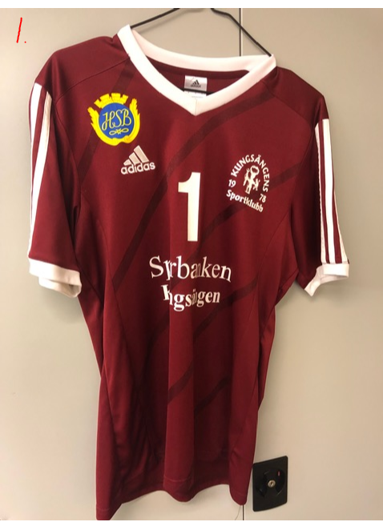
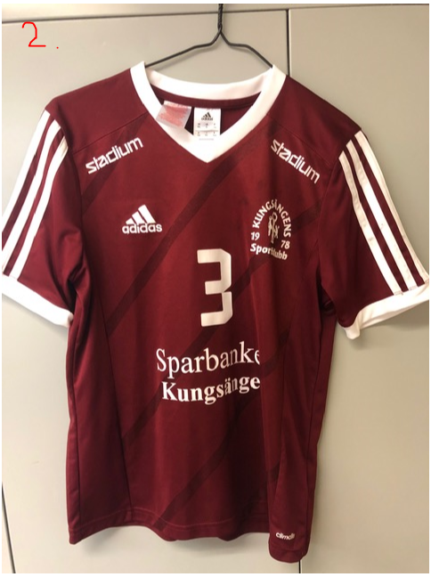
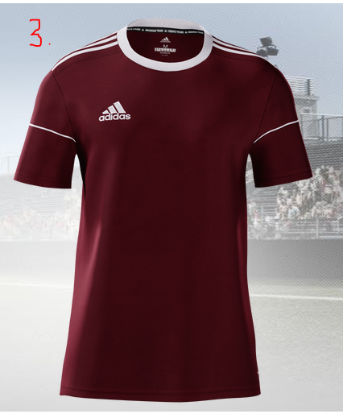

Målvaktströjor |  |  | Skick |  |  | Behov av större storlek |  | Om JA
Nummer: | Namn | Storlek | Bra | Dålig |  | Ja | Nej | Storlek

